상품제안서
마스크스트랩+더블와이어마스크 세트 | 상품코드: F18262

 |  |  |  |  |  |  | 02-412-0044 | www.easy1.co.kr
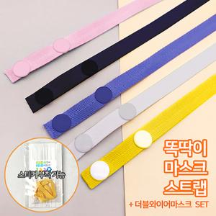

【상세/제작정보】 | <p>​</p>

【인쇄/포장옵션】 | 스티커 / OPP(비닐)

【공급단가】 | 수량 | 1,000~ | 2,000~ | 3,000~ | 5,000~ | 10,000~
*VAT별도 | 단가 | 400원 | 390원 | 370원 | 360원 | 350원

【상품 URL】 | https://dev.easy1.co.kr:443/src/goods_detail.php?gdno=18262

